상품제안서
기내용 메모리폼목쿠션 여행용목베개 세트 | 상품코드: F27792

 |  |  |  |  |  |  | 02-412-0044 | www.easy1.co.kr
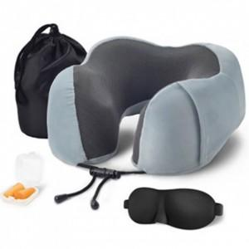

【상세/제작정보】

【인쇄/포장옵션】 | 실크 / 포장지포장

【공급단가】 | 수량 | 20~ | 50~ | 100~ | 300~ | 500~
*VAT별도 | 양면인쇄 | 13,260원 | 13,050원 | 12,750원 | 12,240원 | 11,730원

【상품 URL】 | http://www.easy1.co.kr/src/goods_detail.php?gdno=27792

